验收测试结果
XD-N20-5381_车载智能投币一体机 验收测试报告
项目编号 |  |  | XD-N20-5381 |  | 项目名称 |  | 车载智能投币一体机 |  |  |  |  | 测试单号 |  | 1 |  |  |  | 项目经理 |  | 朱晓娟
产品内部型号 |  |  | EMP5215C |  | 产品名称 |  | 车载智能投币一体机 |  |  |  |  | BOM编码 |  |  |  |  |  | 产品经理 |  | 吴方伟
申请原因 |  |  | 1 |  | 开始时间 |  | 1900-01-01 |  |  |  |  | 结束时间 |  | 1900-01-01 |  |  |  | 验收人员 |  | 王冰
1. 测试概述
1.1 测试依据： |  |  |  | 1
1.2 测试范围： |  |  |  | 1
2. 验收结论
 | 验收结论 |  |  |  |  |  |  |  |  |  |  |  |  |  |  |  |  | 总轮次 |  | 质量得分
 | 【不通过】：测试结果“不通过”，优化后下一版本验证。 |  |  |  |  |  |  |  |  |  |  |  |  |  |  |  |  | 11 |  | 95.22
 | 1.整机验收测试结果为：不通过。 2.底层软件主要存在问题：【稳定性】相机移动稳定性测试，出现多次还未到达预设测试数量，相机就自动停止的情况（偶现）。 3.上层应用主要存在问题：因多个主要功能未实现（自动调节光源功能未、换装功能、照相检测平台功能等），无法进行测试。 4.PRD需求验证，主要存在问题如下： 1）【上补光灯】上补光灯_显色指数、发光面积高度尺寸、灯边框过宽等不符合需求。 2）【上补光灯】稳定性测试，长时间保持最大亮度容易发烫，且会自动进入保护状态，导致灯会自动闪烁。 3）【下补光灯】下补光灯_色温和显色指数、功率、安装位置不符合需求。 4）【镜面玻璃】镜面玻璃反射率、宽度不符合需求，另外玻璃固定方式、外侧贴条等要改进。 5）【工作台】工作人员端灯带线路要加挡板、PCB加护罩；受理人员端屏幕角度有点偏低，看屏幕效果偏暗；工作台下面透光密集孔板防虫入以及工作台前端底部灯加灯罩。 6）【设备尺寸】设备尺寸长度、高度不符合需求。 7）【视线引导灯】需增加视线引导灯。 8）【读卡位】受理台桌面上的读卡位太平，不易拿取卡。 9）【电源】最大功率、待机功率不符合要求。 5.机电安全：测试结果为通过。

3. 测试结果
 | 3.1验收轮次质量分评估
 | 需求版本 | 第几轮次 | 测试版本数 | 本轮基础分 | 本轮结果 | 需求数据 |  |  | 用例数据 |  |  |  | 缺陷数据 |  |  |  |  |  | 计分项 |  |  | 验证得分
 |  |  |  |  |  | 总需求数 | 通过数 | 通过率 | 总用例数 | 执行用例数 | 通过数 | 通过率 | 本轮新增缺陷总数 | S-致命 | A-严重 | B-一般 | C-建议 | 遗留缺陷总数 | 需求得分 | 用例得分 | 缺陷扣分
 | 4 | 1 | 4 | 100 | 不通过 | 90 | 88 | 98% | 202 | 202 | 196 | 97% | 10 | 0 | 0 | 10 | 0 | 10 | 19.56 | 77.62 | 0.99 | 96.19
 | 5 | 2 | 5 | 100 | 不通过 | 90 | 88 | 98% | 202 | 202 | 196 | 97% | 10 | 0 | 0 | 10 | 0 | 10 | 19.56 | 77.62 | 0.99 | 96.19
 | 6 | 3 | 6 | 100 | 不通过 | 90 | 88 | 98% | 202 | 202 | 196 | 97% | 10 | 0 | 0 | 10 | 0 | 10 | 19.56 | 77.62 | 0.99 | 96.19
 | 8 | 4 | 8 | 100 | 不通过 | 45 | 43 | 96% | 101 | 101 | 98 | 97% | 8 | 0 | 0 | 8 | 0 | 11 | 19.11 | 77.62 | 2.18 | 94.56
 | 2 | 5 | 2 | 100 | 不通过 | 45 | 43 | 96% | 101 | 101 | 98 | 97% | 8 | 0 | 0 | 8 | 0 | 11 | 19.11 | 77.62 | 2.18 | 94.56
 | 11 | 6 | 11 | 100 | 不通过 | 45 | 43 | 96% | 101 | 101 | 98 | 97% | 8 | 0 | 0 | 8 | 0 | 11 | 19.11 | 77.62 | 2.18 | 94.56
 | 11 | 7 | 11 | 100 | 不通过 | 45 | 43 | 96% | 101 | 101 | 98 | 97% | 8 | 0 | 0 | 8 | 0 | 11 | 19.11 | 77.62 | 2.18 | 94.56
 | 111 | 8 | 1111 | 100 | 不通过 | 90 | 88 | 98% | 202 | 202 | 196 | 97% | 16 | 0 | 0 | 16 | 0 | 22 | 19.56 | 77.62 | 2.18 | 95.00
 | 11111 | 9 | 11111 | 100 | 不通过 | 90 | 88 | 98% | 184 | 184 | 178 | 97% | 16 | 0 | 0 | 16 | 0 | 22 | 19.56 | 77.39 | 2.39 | 94.56
 | 12 | 10 | 12 | 100 | 不通过 | 45 | 43 | 96% | 92 | 92 | 89 | 97% | 0 | 0 | 0 | 0 | 0 | 11 | 19.11 | 77.39 | 0.00 | 96.50
 | 3.3 缺陷收敛趋势及质量趋势图
 | 2333

4.测试环境
 | 4.1归档软件版本信息
 | 版本包号 |  | EMP2600D_V1.0.0_Y_20210825
 | 上层应用软件 |  | EMP2600D上层应用(V1.21.0818.1945).exe
 | 底层软件 |  | EMP2600D上层控制动态库及维护软件(V1.21.0819.1).rar EMP2600D烧录程序及工具(V1.21.0816.1).rar EMP2600D引导程序(V1.21.0728.1).rar
 | 外设驱动程序 |  | 类别 |  | 厂家及型号 |  |  |  |  |  | 驱动程序 |  |  |  |  |  |  | 备注说明
 |  |  | 身份证阅读器 |  | 华视CVR-100 |  |  |  |  |  | CVR-100 v3.0.beta_20110525
 |  |  | 高拍仪 |  | 捷宇 |  |  |  |  |  | DoccameraOcx V3.7.17.0508
 |  |  | 指纹仪 |  | 中控S680 |  |  |  |  |  | 鸿达指纹仪驱动2.3版(20160829).exe

 | 4.2测试环境与配置
 | 客户端配置 |  | CPU： Intel（R） Core（TM） i5-6700 CPU @3.40 Ghz 3.40 GHz 内存： 8GB 操作系统： Windows 7 专业版、64位
 | 数据库服务器配置
 | 应用服务器配置
 | 测试材料
 | 其他 |  | 串口线、J-link线

注：所有测试结果数据可在禅道系统中进行查询，系统地址：http://10.200.10.220/zentao/my/

设备外观图
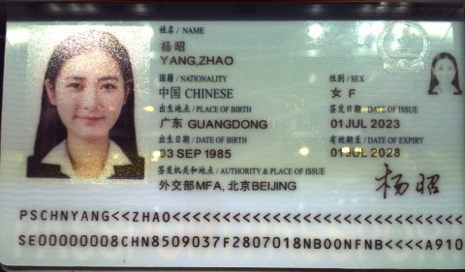 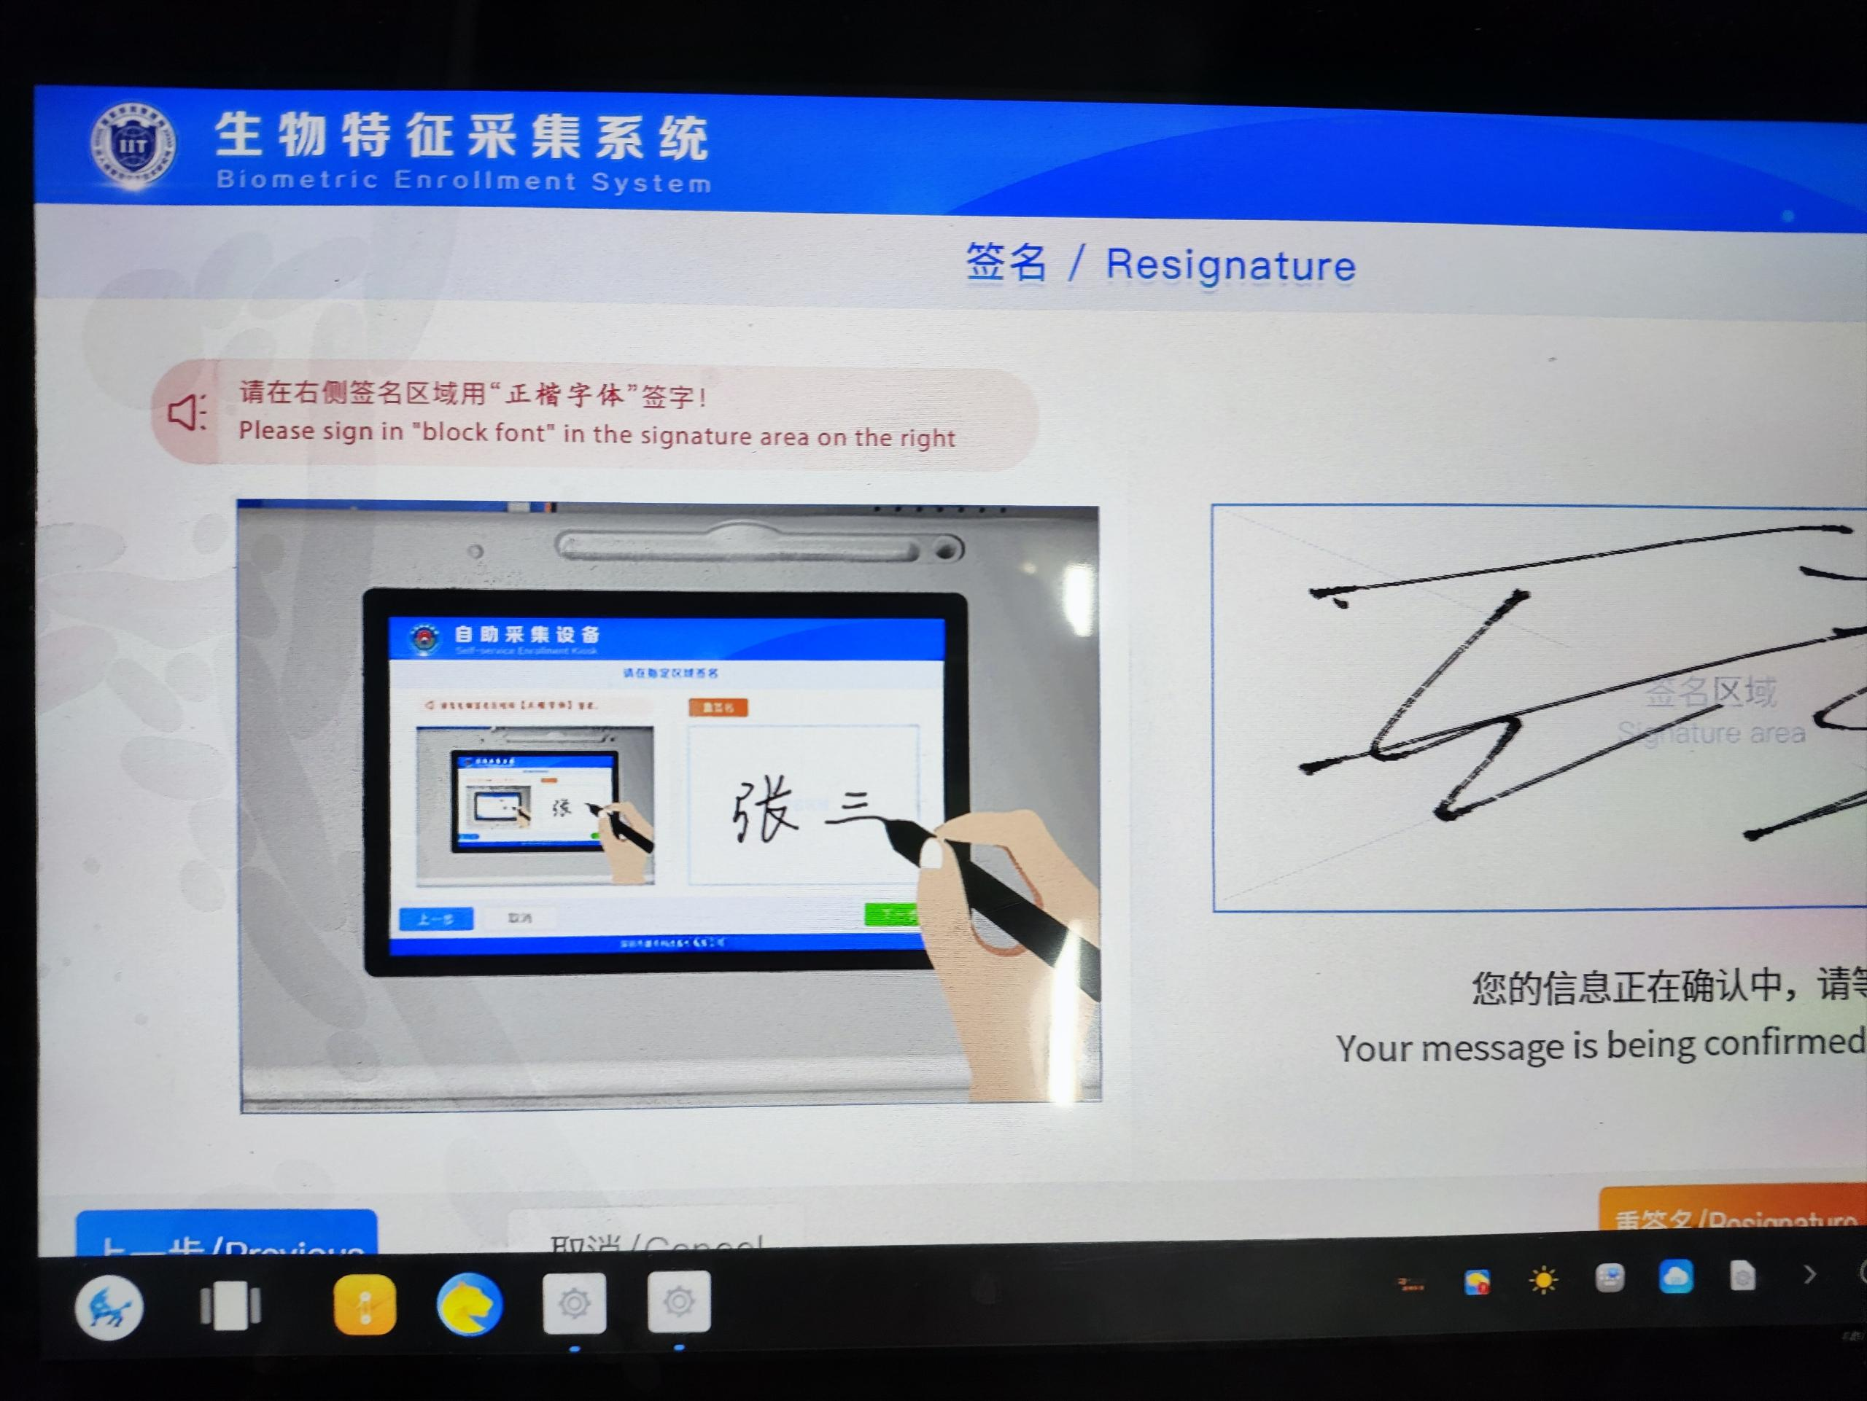 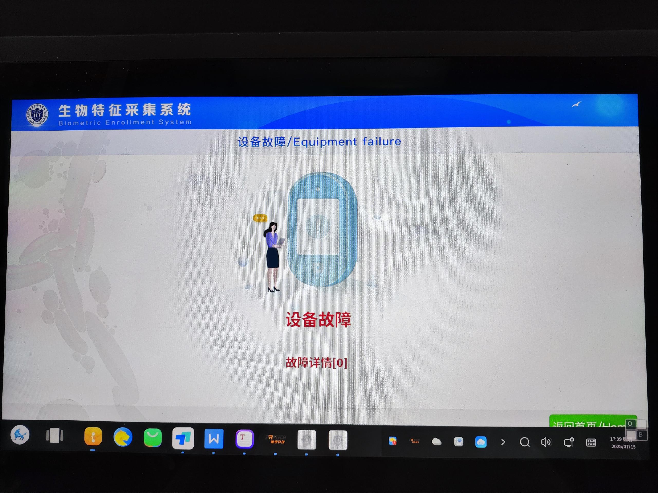
设备外观图

打印版面介绍
打印版面介绍
CASE ID | Front side | Back side | 备注
T001~T003 | 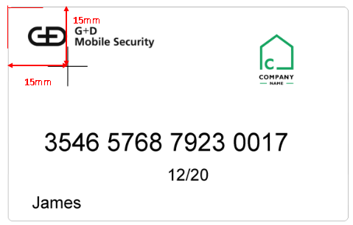 | 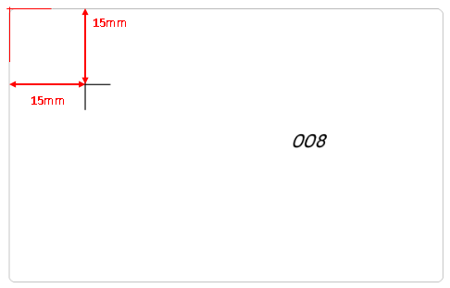 | 正面、背面均打印定位十字，用于测量打印精度
T004 |  | 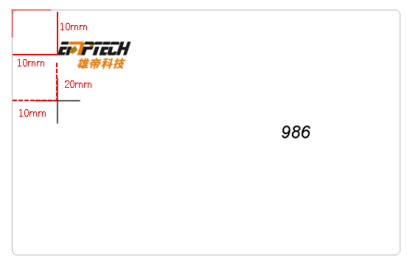 | 正面、背面均打印定位十字，用于测量打印精度
T005 |  |  | 同一个打印模板，使用不同的DPI参数进行打印（600*600DPI, 600*900DPI，1200*1200DP）
T006 | 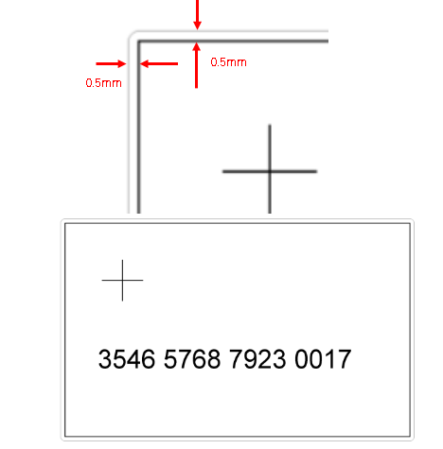 | 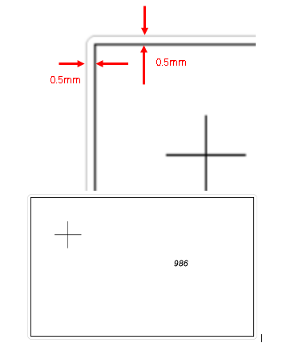 | 四边框距离卡边各0.5mm

CPK测量记录-C36716（贴标）
CPK测量记录-C36716（贴标）
 | X1 | Y1 | X2 | Y2
USL | 21.000 | 13.000 | 71.500 | 38.200 | 插图区域
LSL | 20.000 | 12.000 | 70.500 | 37.200 | 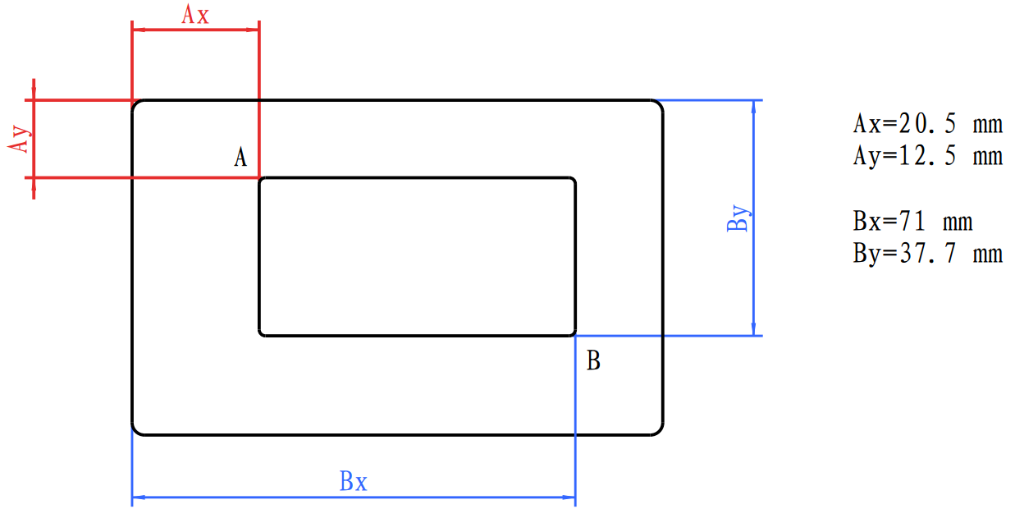
± | 0.500 | 0.500 | 0.500 | 0.500
CP | 2.598 | 1.408 | 1.825 | 1.452
CPK (Up) | 3.315 | 1.379 | 1.293 | 0.804
CPK (Lo) | 1.881 | 1.437 | 2.358 | 2.099
STDEV | 0.064 | 0.118 | 0.091 | 0.115
Average | 20.362 | 12.510 | 71.146 | 37.923
Median | 20.363 | 12.492 | 71.159 | 37.944
Min | 20.255 | 12.269 | 70.999 | 37.564
Max | 20.488 | 12.809 | 71.335 | 38.055
Range | 0.233 | 0.540 | 0.336 | 0.491

 | 在下面输入数据
1 | 20.479 | 12.359 | 71.335 | 37.914
2 | 20.446 | 12.785 | 71.232 | 38.024
3 | 20.384 | 12.561 | 71.131 | 38.01
4 | 20.488 | 12.447 | 71.25 | 37.9
5 | 20.351 | 12.523 | 71.134 | 37.963
6 | 20.432 | 12.501 | 71.168 | 37.945
7 | 20.355 | 12.446 | 71.224 | 37.935
8 | 20.284 | 12.443 | 71.041 | 38.055
9 | 20.373 | 12.621 | 71.122 | 38.025
10 | 20.351 | 12.569 | 71.061 | 38.027
11 | 20.264 | 12.269 | 71.011 | 37.92
12 | 20.431 | 12.462 | 71.253 | 37.978
13 | 20.314 | 12.423 | 70.999 | 37.867 | 相关说明
14 | 20.293 | 12.505 | 71.027 | 37.967
15 | 20.452 | 12.443 | 71.286 | 37.911
16 | 20.357 | 12.401 | 71.185 | 37.926
17 | 20.352 | 12.48 | 71.174 | 38.013
18 | 20.377 | 12.674 | 71.231 | 37.808
19 | 20.377 | 12.674 | 71.098 | 38.003
20 | 20.383 | 12.509 | 71.199 | 37.915
21 | 20.43 | 12.507 | 71.237 | 37.564
22 | 20.373 | 12.456 | 71.131 | 37.805
23 | 20.368 | 12.43 | 71.183 | 37.705
24 | 20.268 | 12.809 | 71.034 | 38.01
25 | 20.298 | 12.503 | 71.185 | 37.943
26 | 20.358 | 12.421 | 71.15 | 37.701
27 | 20.255 | 12.573 | 71.016 | 37.822
28 | 20.28 | 12.401 | 71.044 | 38.032
29 | 20.388 | 12.63 | 71.049 | 38.051
30 | 20.301 | 12.483 | 71.187 | 37.954

CPK测量记录-C36717 (白卡)
CPK测量记录-C36717 (白卡)
 | X1 | Y1 | X2 | Y2
USL | 15.250 | 15.250 | 15.250 | 15.250 | 插图区域
LSL | 14.750 | 14.750 | 14.750 | 14.750 | 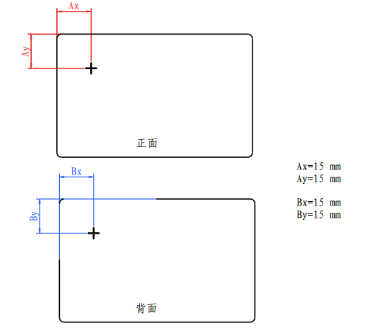
± | 0.250 | 0.250 | 0.250 | 0.250
CP | 2.386 | 1.307 | 1.282 | 0.975
CPK (Up) | 0.462 | 0.689 | 1.740 | 0.949
CPK (Lo) | 4.309 | 1.926 | 0.824 | 1.002
STDEV | 0.035 | 0.064 | 0.065 | 0.085
Average | 15.202 | 15.118 | 14.911 | 15.007
Median | 15.198 | 15.118 | 14.894 | 15.027
Min | 15.123 | 15.005 | 14.810 | 14.818
Max | 15.259 | 15.321 | 15.047 | 15.165
Range | 0.136 | 0.316 | 0.237 | 0.347

 | 在下面输入数据
1 | 15.189 | 15.005 | 14.967 | 15.085
2 | 15.189 | 15.086 | 15.005 | 15.087
3 | 15.237 | 15.137 | 15.012 | 15.038
4 | 15.189 | 15.086 | 15.007 | 15.004
5 | 15.226 | 15.154 | 15.018 | 15.155
6 | 15.201 | 15.155 | 14.983 | 14.969
7 | 15.229 | 15.212 | 15.047 | 14.941
8 | 15.148 | 15.137 | 14.887 | 14.874
9 | 15.158 | 15.069 | 14.873 | 15.165
10 | 15.123 | 15.046 | 14.928 | 15.048
11 | 15.18 | 15.086 | 14.871 | 15.086
12 | 15.197 | 15.177 | 14.916 | 15.028
13 | 15.206 | 15.118 | 14.987 | 15.045 | 相关说明
14 | 15.244 | 15.097 | 14.926 | 14.967 | 要求： 偏差±0.25mm CPK＞1.33
15 | 15.232 | 15.125 | 14.846 | 14.914
16 | 15.238 | 15.041 | 14.83 | 15.042
17 | 15.196 | 15.17 | 14.856 | 14.951
18 | 15.223 | 15.137 | 14.897 | 14.952
19 | 15.25 | 15.166 | 14.902 | 14.889
20 | 15.198 | 15.123 | 14.876 | 14.878
21 | 15.177 | 15.1 | 14.81 | 15.1
22 | 15.259 | 15.05 | 14.891 | 15.05
23 | 15.175 | 15.202 | 14.871 | 15.025
24 | 15.212 | 15.039 | 14.86 | 15.046
25 | 15.152 | 15.321 | 14.832 | 15.024
26 | 15.256 | 15.036 | 14.849 | 15.034
27 | 15.198 | 15.139 | 14.846 | 15.102
28 | 15.146 | 15.102 | 14.942 | 14.818
29 | 15.193 | 15.118 | 14.901 | 14.9
30 | 15.227 | 15.116 | 14.887 | 14.988

